H6后盖-左
国产零部件包装确认单 Local Part Package Specification |  |  |  |  |  |  |  | Version 版本号

 |  |  |  |  |  |  |  | Form No. | QR. FDMB.3.MF.008-04A
 |  |  |  |  |  |  |  | 编号
Supplier information供应商信息
Supplier Name 供应商名称 |  | 北京光华荣昌汽车部件有限公司 |  |  |  | Contract person 供应商联系人 |  | 石磊
Vendor Code 供应商代码 |  | 600028 |  |  |  | Contract number 供应商联系电话 |  | 18858019321
Supplier Add 供应商发货地址 |  | 河北省沧州市黄骅市经济开发区 |  |  |  | E-mail 供应商邮箱 |  | shilei@bjghrc.com
Part information零件信息
Part number 零件号 |  | A9608118007 |  |  |  | Vehicle model 适用车型 |  | H6
Part family 零部件名称 |  | COVER LH CABIN2500 CHN |  |  |  | Parts per vehicle 单车用量 |  | 1
Part dimension(L*W*H)mm 零件外形尺寸(长 * 宽 * 高)mm |  | 670 | 257 |  | 97 | Part weight 零件重量 (kg) |  | 0.6
Work shop 车间 |  | GA
Special Protection 特殊防护需求
Package information包装信息
Package container provider 包装提供方 |  | BFDA
Package unit 单箱包装信息 | Package type 包装类型 | GLT |  |  |  | Package ID 包装编码 |  |  | SB120807
 | Outer Dimension 外尺寸 | 1200*800*750 |  |  |  | Foldable 可折叠性
 | Quantity per container 收容数 | 36 |  |  |  | Fold Dimension 折叠后尺寸 |  |  | 1200*800*270
 | Container weight 皮重 | 28.2Kg |  |  |  | Total weight 总重 |  |  | 52.2Kg
 | Dynamic stacking 动态堆垛层数 | 3 |  |  |  | Static stacking 静态堆垛层数 |  |  | 5
 | Dunnage information 内衬信息 | 一次性 Expendable | 可回收Returnable |  | 无 None | Dunnage ID 内衬型号 |  |  | /
 |  | √
Pallet unit information 整托包装信息 | Pallet ID 托盘型号 |  |  |  |  | Quantity of container per container 单托包装箱数
 | Quantity of component per container 单托收容数 |  |  |  |  | Quantity of layer per container 单层包装层数
 | Outer Dimension 单托尺寸 |  |  |  |  | Total weight 单托重量
Package PIC/包装图片
Package from different views/各角度包装图片
零件单件照片
单箱外包装照片
单箱内部固定方式照片
整托包装照片
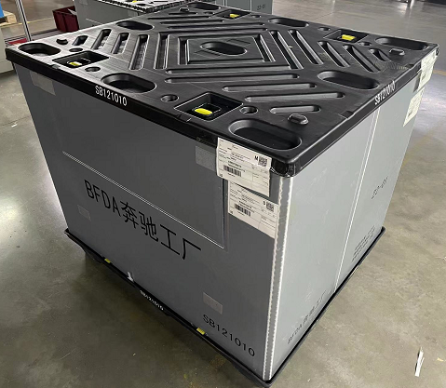 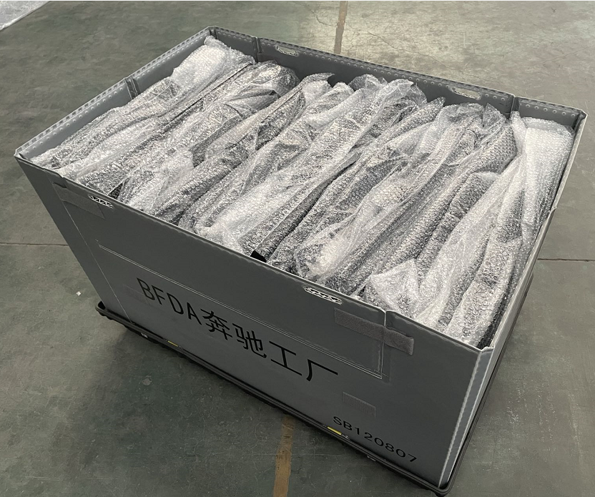 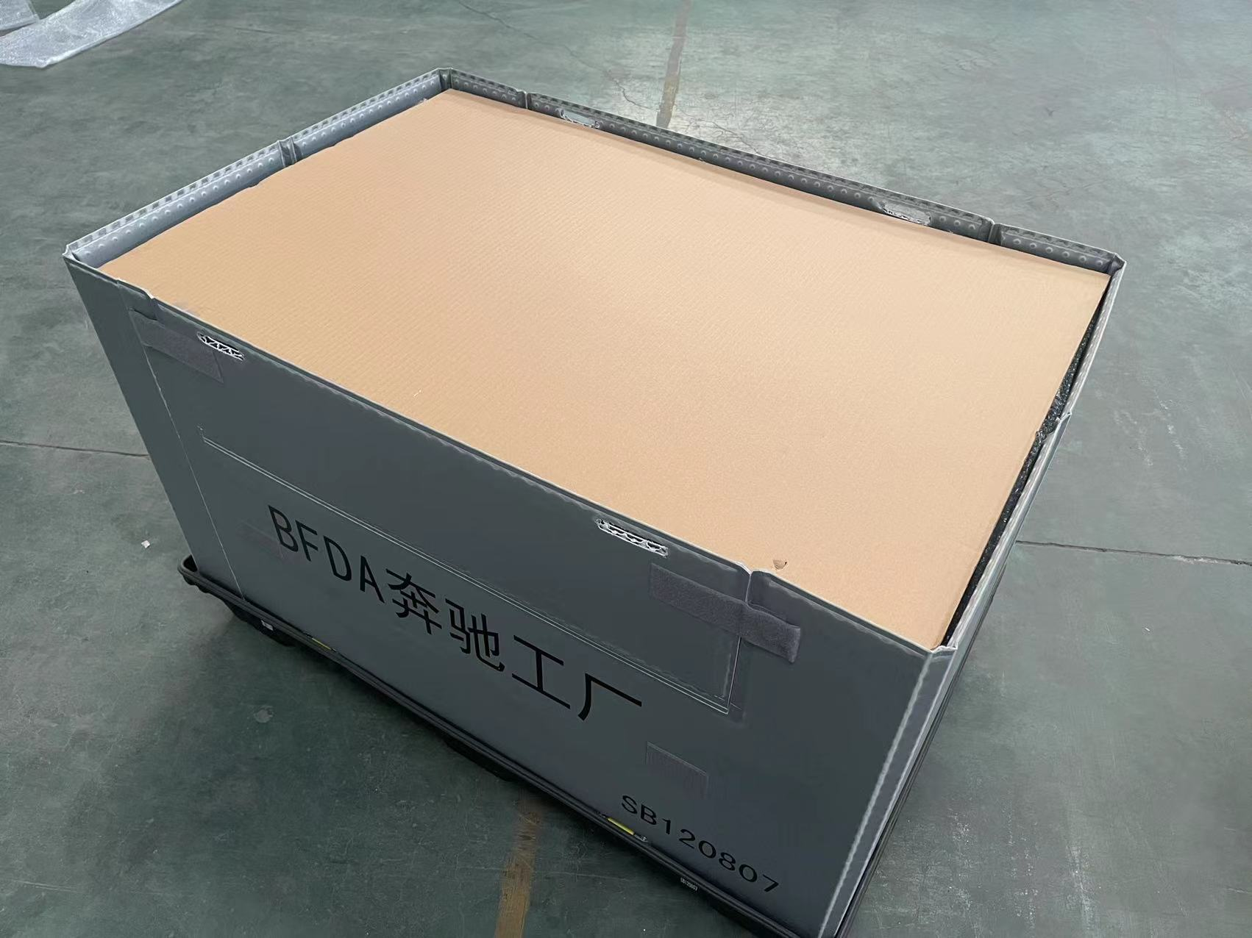
Package detail operation instructions/包装细节描述
零件摆放细节说明： 1.准备围板箱SB120807； 2.将零件装入气泡袋，两两对口放置； 3.按图示将产品摆放整齐，18件一层，共两层，底层、中间垫纸壳板； 4.顶层表面盖纸壳板，盖好围板箱盖，并锁上，装箱完成.
Sign 签字 | Dep. 部门 | supplier 零件供应商 |  | Quality Dep 质量部 |  | Work shop 使用车间 | Package 包装规划 |  |  | MHE 物流规划
 | person responsible 负责人 | 沈文标
 | Date 日期 | 2022.9.8
Comments:package detail special requiements refer to 'Packaging standard for domestic production parts '说明：包装要求具体要求详见国产生产性零部件包装标准Packaging standard for domestic production parts of H6 project

H6后盖-右
国产零部件包装确认单 Local Part Package Specification |  |  |  |  |  |  |  | Version 版本号

 |  |  |  |  |  |  |  | Form No. | QR. FDMB.3.MF.008-04A
 |  |  |  |  |  |  |  | 编号
Supplier information供应商信息
Supplier Name 供应商名称 |  | 北京光华荣昌汽车部件有限公司 |  |  |  | Contract person 供应商联系人 |  | 石磊
Vendor Code 供应商代码 |  | 600028 |  |  |  | Contract number 供应商联系电话 |  | 18858019321
Supplier Add 供应商发货地址 |  | 河北省沧州市黄骅市经济开发区 |  |  |  | E-mail 供应商邮箱 |  | shilei@bjghrc.com
Part information零件信息
Part number 零件号 |  | A9608118107 |  |  |  | Vehicle model 适用车型 |  | H6
Part family 零部件名称 |  | COVER RH CABIN2500 CHN |  |  |  | Parts per vehicle 单车用量 |  | 1
Part dimension(L*W*H)mm 零件外形尺寸(长 * 宽 * 高)mm |  | 670 | 257 |  | 97 | Part weight 零件重量 (kg) |  | 0.6
Work shop 车间 |  | GA
Special Protection 特殊防护需求
Package information包装信息
Package container provider 包装提供方 |  | BFDA
Package unit 单箱包装信息 | Package type 包装类型 | GLT |  |  |  | Package ID 包装编码 |  |  | SB120807
 | Outer Dimension 外尺寸 | 1200*800*750 |  |  |  | Foldable 可折叠性
 | Quantity per container 收容数 | 36 |  |  |  | Fold Dimension 折叠后尺寸 |  |  | 1200*800*270
 | Container weight 皮重 | 28.2Kg |  |  |  | Total weight 总重 |  |  | 52.2Kg
 | Dynamic stacking 动态堆垛层数 | 3 |  |  |  | Static stacking 静态堆垛层数 |  |  | 5
 | Dunnage information 内衬信息 | 一次性 Expendable | 可回收Returnable |  | 无 None | Dunnage ID 内衬型号 |  |  | /
 |  | √
Pallet unit information 整托包装信息 | Pallet ID 托盘型号 |  |  |  |  | Quantity of container per container 单托包装箱数
 | Quantity of component per container 单托收容数 |  |  |  |  | Quantity of layer per container 单层包装层数
 | Outer Dimension 单托尺寸 |  |  |  |  | Total weight 单托重量
Package PIC/包装图片
Package from different views/各角度包装图片
零件单件照片
单箱外包装照片
单箱内部固定方式照片
整托包装照片
Package detail operation instructions/包装细节描述
零件摆放细节说明： 1.准备围板箱SB120807； 2.将零件装入气泡袋，两两对口放置； 3.按图示将产品摆放整齐，18件一层，共两层，底层、中间垫纸壳板； 4.顶层表面盖纸壳板，盖好围板箱盖，并锁上，装箱完成.
Sign 签字 | Dep. 部门 | supplier 零件供应商 |  | Quality Dep 质量部 |  | Work shop 使用车间 | Package 包装规划 |  |  | MHE 物流规划
 | person responsible 负责人 | 沈文标
 | Date 日期 | 2022.9.8
Comments:package detail special requiements refer to 'Packaging standard for domestic production parts '说明：包装要求具体要求详见国产生产性零部件包装标准Packaging standard for domestic production parts of H6 project

